App MODELE
 |  |  | SMBA Apport en Mm3
 |  |  | sept | oct | nov | déc | janv | févr | mars | avr | mai | juin | juil | août | Total Annee
1939 | - | 40 |  |  |  |  |  |  |  |  |  |  |  |  |  | Supérficie
1940 | - | 41 |  |  |  |  |  |  |  |  |  |  |  |  |  | 2172.49
1941 | - | 42
1942 | - | 43
1943 | - | 44
1944 | - | 45
1945 | - | 46
1946 | - | 47
1947 | - | 48
1948 | - | 49
1949 | - | 50
1950 | - | 51
1951 | - | 52
1952 | - | 53
1953 | - | 54
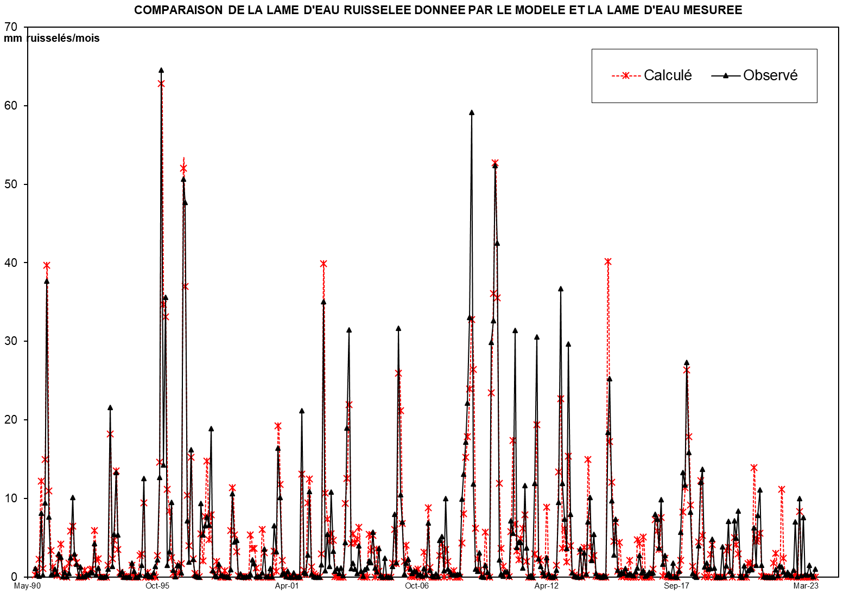
1954 | - | 55
1955 | - | 56
1956 | - | 57
1957 | - | 58
1958 | - | 59
1959 | - | 60
1960 | - | 61
1961 | - | 62
1962 | - | 63
1963 | - | 64
1964 | - | 65
1965 | - | 66
1966 | - | 67
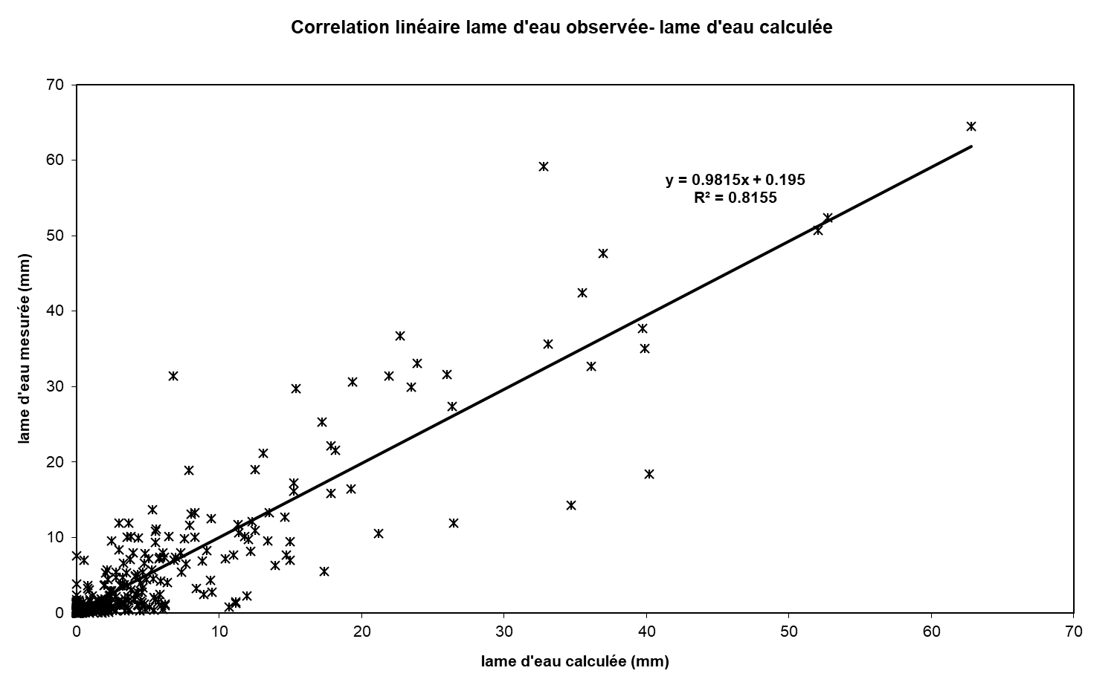
1967 | - | 68
1968 | - | 69
1969 | - | 70
1970 | - | 71
1971 | - | 72
1972 | - | 73
1973 | - | 74
1974 | - | 75
1975 | - | 76
1976 | - | 77
1977 | - | 78
1978 | - | 79
1979 | - | 80
1980 | - | 81
1981 | - | 82
1982 | - | 83
1983 | - | 84
1984 | - | 85
1985 | - | 86
1986 | - | 87
1987 | - | 88
1988 | - | 89
1989 | - | 90
1990 | - | 91 | 0.000 | 0.000 | 3.553 | 27.633 | 1.915 | 33.474 | 87.934 | 21.125 | 6.768 | 2.572 | 0.977 | 0.371 | 186.322
1991 | - | 92 | 3.778 | 8.688 | 0.020 | 0.314 | 0.003 | 2.422 | 13.026 | 14.687 | 4.107 | 2.625 | 0.000 | 0.000 | 49.671
1992 | - | 93 | 0.000 | 0.000 | 0.000 | 0.000 | 0.231 | 0.356 | 13.262 | 3.448 | 3.784 | 0.000 | 0.000 | 0.000 | 21.082
1993 | - | 94 | 0.000 | 1.669 | 41.369 | 4.344 | 9.320 | 30.162 | 5.744 | 1.143 | 0.434 | 0.165 | 0.063 | 0.024 | 94.438
1994 | - | 95 | 0.009 | 1.629 | 0.001 | 0.000 | 0.000 | 4.900 | 5.545 | 22.577 | 0.000 | 0.000 | 0.000 | 0.000 | 34.661
1995 | - | 96 | 0.000 | 0.000 | 4.896 | 33.317 | 139.469 | 72.176 | 71.462 | 22.025 | 17.898 | 3.352 | 0.936 | 0.356 | 365.887
1996 | - | 97 | 1.584 | 0.051 | 2.229 | 116.936 | 78.507 | 21.096 | 8.016 | 35.185 | 2.691 | 0.769 | 0.292 | 0.111 | 267.468
1997 | - | 98 | 12.259 | 3.010 | 17.940 | 32.791 | 8.715 | 17.965 | 0.523 | 0.199 | 2.871 | 0.091 | 0.011 | 0.004 | 96.379
1998 | - | 99 | 0.002 | 0.001 | 0.000 | 13.316 | 25.056 | 10.780 | 5.770 | 0.353 | 0.134 | 0.051 | 0.019 | 0.007 | 55.488
1999 | - | 00 | 0.003 | 11.919 | 7.201 | 7.271 | 0.739 | 0.000 | 0.000 | 13.679 | 5.843 | 0.000 | 0.000 | 0.000 | 46.655
2000 | - | 01 | 0.000 | 6.284 | 0.000 | 43.792 | 24.666 | 4.117 | 1.564 | 0.594 | 0.226 | 0.086 | 0.033 | 0.012 | 81.374
2001 | - | 02 | 0.005 | 0.002 | 0.001 | 30.076 | 1.422 | 0.540 | 22.549 | 28.045 | 1.770 | 0.672 | 0.256 | 0.097 | 85.435
2002 | - | 03 | 0.000 | 3.463 | 76.147 | 1.720 | 11.787 | 2.881 | 23.440 | 7.176 | 1.598 | 2.343 | 0.978 | 2.527 | 134.061
2003 | - | 04 | 0.348 | 9.479 | 41.261 | 68.316 | 2.382 | 3.817 | 2.133 | 1.009 | 8.708 | 1.656 | 0.201 | 2.118 | 141.428
2004 | - | 05 | 2.483 | 4.398 | 4.012 | 12.328 | 2.473 | 1.508 | 7.919 | 0.411 | 0.000 | 5.149 | 0.057 | 0.000 | 40.738
2005 | - | 06 | 0.000 | 3.014 | 17.337 | 3.953 | 68.749 | 22.808 | 15.242 | 0.821 | 3.817 | 4.825 | 2.231 | 1.050 | 143.847
2006 | - | 07 | 1.610 | 1.445 | 0.589 | 0.768 | 0.237 | 2.294 | 0.567 | 14.942 | 1.874 | 0.411 | 0.035 | 0.918 | 25.690
2007 | - | 08 | 0.059 | 10.157 | 11.202 | 1.742 | 21.706 | 2.177 | 1.455 | 0.637 | 0.605 | 0.531 | 0.674 | 0.889 | 51.832
2008 | - | 09 | 21.598 | 28.420 | 37.347 | 48.086 | 71.851 | 128.536 | 25.790 | 2.174 | 1.540 | 6.699 | 0.124 | 0.005 | 372.170
2009 | - | 10 | 3.171 | 1.304 | 0.316 | 64.964 | 70.951 | 113.767 | 92.290 | 4.805 | 0.888 | 0.190 | 1.461 | 1.418 | 355.525
2010 | - | 11 | 0.247 | 15.617 | 12.045 | 68.179 | 8.167 | 9.665 | 9.553 | 2.480 | 25.312 | 8.094 | 0.063 | 0.418 | 159.839
2011 | - | 12 | 0.013 | 25.937 | 66.473 | 5.064 | 2.956 | 1.234 | 0.352 | 5.350 | 0.892 | 0.105 | 0.007 | 0.179 | 108.562
2012 | - | 13 | 1.860 | 20.635 | 79.687 | 25.941 | 16.068 | 7.915 | 64.505 | 17.289 | 1.177 | 0.206 | 0.030 | 0.014 | 235.327
2013 | - | 14 | 7.695 | 0.146 | 6.621 | 0.901 | 15.183 | 22.008 | 4.646 | 11.842 | 0.957 | 0.261 | 0.119 | 0.000 | 70.379
2014 | - | 15 | 0.324 | 0.085 | 39.986 | 54.874 | 21.135 | 6.067 | 16.038 | 1.848 | 0.712 | 1.275 | 0.990 | 2.275 | 145.608
2015 | - | 16 | 0.613 | 0.777 | 0.546 | 0.449 | 1.494 | 2.494 | 5.910 | 1.194 | 1.790 | 0.203 | 0.541 | 1.362 | 17.375
2016 | - | 17 | 0.998 | 1.152 | 17.321 | 15.976 | 7.983 | 21.438 | 3.607 | 6.017 | 0.498 | 1.035 | 0.037 | 3.873 | 79.935
2017 | - | 18 | 0.060 | 0.000 | 1.562 | 12.368 | 28.862 | 25.428 | 59.423 | 34.427 | 17.999 | 0.943 | 0.187 | 0.000 | 181.259
2018 | - | 19 | 8.607 | 26.193 | 29.821 | 2.750 | 3.907 | 2.234 | 2.389 | 10.457 | 2.542 | 0.002 | 0.000 | 0.000 | 88.901
2019 | - | 20 | 8.402 | 0.138 | 3.062 | 15.462 | 1.594 | 0.488 | 15.561 | 10.764 | 18.258 | 0.377 | 0.000 | 3.085 | 77.191
2020 | - | 21 | 0.516 | 1.685 | 2.400 | 2.008 | 13.622 | 3.311 | 17.034 | 24.129 | 3.180 | 0.025 | 0.000 | 0.000 | 67.910
2021 | - | 22 | 0.000 | 0.000 | 0.000 | 2.083 | 0.348 | 3.064 | 2.818 | 1.398 | 0.499 | 1.275 | 0.690 | 0.326 | 12.501
2022 | - | 23 | 1.892 | 15.226 | 0.100 | 21.726 | 0.399 | 16.408 | 0.703 | 0.473 | 3.250 | 0.729 | 0.023 | 2.239 | 63.168
2023 | - | 24
2024 | - | 25 |  |  |  |  |  |  |  |  |  |  |  |  |  | 0

M |  |  | 1.357 | 2.824 | 11.797 | 23.962 | 23.218 | 15.451 | 19.911 | 13.095 | 3.702 | 0.979 | 0.274 | 0.270 | 116.840
S |  |  | 3.454 | 3.871 | 22.576 | 31.928 | 40.979 | 20.566 | 27.769 | 11.918 | 4.785 | 1.254 | 0.405 | 0.691 | 100.882
MIN |  |  | 0.000 | 0.000 | 0.000 | 0.000 | 0.000 | 0.000 | 0.000 | 0.199 | 0.000 | 0.000 | 0.000 | 0.000 | 21.082
MAX |  |  | 12.259 | 11.919 | 76.147 | 116.936 | 139.469 | 72.176 | 87.934 | 35.185 | 17.898 | 3.352 | 0.978 | 2.527 | 365.887

X-Y
Correlation linéaire lame d'eau observée- lame d'eau calculée
0.00 | 1.1071715402
0.00 | 0.26499274582
1.64 | 0.082315158024
12.72 | 8.1347737152
0.88 | 0.2434884552
15.41 | 9.4192603808
40.48 | 37.659457002
9.72 | 7.6250403656
3.12 | 0.27691537784
1.18 | 0.29605147443
0.45 | 1.0332947747
0.17 | 0.37357580315
1.74 | 2.9719474051
4.00 | 2.5605621593
0.01 | 0.051256429418
0.14 | 0.58668604527
0.00 | 0.036747838404
1.11 | 0.48787519089
6.00 | 2.4280249555
6.76 | 10.128221456
1.89 | 2.970804139
1.21 | 1.6151899906
0.00 | 0.059613160077
0.00 | 1.2921356601
0.00 | 0.020442686401
0.00 | 0.022892542294
0.00 | 0.30816465079
0.00 | 0.24158301173
0.11 | 0.57881928579
0.16 | 0.49772905571
6.10 | 4.2433953933
1.59 | 0.24299848402
1.74 | 1.1375497532
0.00 | 0.013120339341
0.00 | 0
0.00 | 0
0.00 | 0.09660598407
0.77 | 0.97830912017
19.04 | 21.605551332
2.00 | 1.3702044013
4.29 | 5.4178018674
13.88 | 13.276721809
2.64 | 5.3438706606
0.53 | 0.30277496782
0.20 | 0.69829059153
0.08 | 0
0.03 | 0
0.01 | 0
0.00 | 0
0.75 | 1.7505581391
...

SUIVIE
COMPARAISON DE LA LAME D'EAU RUISSELEE DONNEE PAR LE MODELE ET LA LAME D'EAU MESUREE
 | Calculé | Observé
Sep-90 | 0.00 | 1.1071715402
Oct-90 | 0.00 | 0.26499274582
Nov-90 | 1.64 | 0.082315158024
Dec-90 | 12.72 | 8.1347737152
Jan-91 | 0.88 | 0.2434884552
Feb-91 | 15.41 | 9.4192603808
Mar-91 | 40.48 | 37.659457002
Apr-91 | 9.72 | 7.6250403656
May-91 | 3.12 | 0.27691537784
Jun-91 | 1.18 | 0.29605147443
Jul-91 | 0.45 | 1.0332947747
Aug-91 | 0.17 | 0.37357580315
Sep-91 | 1.74 | 2.9719474051
Oct-91 | 4.00 | 2.5605621593
Nov-91 | 0.01 | 0.051256429418
Dec-91 | 0.14 | 0.58668604527
Jan-92 | 0.00 | 0.036747838404
Feb-92 | 1.11 | 0.48787519089
Mar-92 | 6.00 | 2.4280249555
Apr-92 | 6.76 | 10.128221456
May-92 | 1.89 | 2.970804139
Jun-92 | 1.21 | 1.6151899906
Jul-92 | 0.00 | 0.059613160077
Aug-92 | 0.00 | 1.2921356601
Sep-92 | 0.00 | 0.020442686401
Oct-92 | 0.00 | 0.022892542294
Nov-92 | 0.00 | 0.30816465079
Dec-92 | 0.00 | 0.24158301173
Jan-93 | 0.11 | 0.57881928579
Feb-93 | 0.16 | 0.49772905571
Mar-93 | 6.10 | 4.2433953933
Apr-93 | 1.59 | 0.24299848402
May-93 | 1.74 | 1.1375497532
Jun-93 | 0.00 | 0.013120339341
Jul-93 | 0.00 | 0
Aug-93 | 0.00 | 0
Sep-93 | 0.00 | 0.09660598407
Oct-93 | 0.77 | 0.97830912017
Nov-93 | 19.04 | 21.605551332
Dec-93 | 2.00 | 1.3702044013
Jan-94 | 4.29 | 5.4178018674
Feb-94 | 13.88 | 13.276721809
Mar-94 | 2.64 | 5.3438706606
Apr-94 | 0.53 | 0.30277496782
May-94 | 0.20 | 0.69829059153
Jun-94 | 0.08 | 0
Jul-94 | 0.03 | 0
Aug-94 | 0.01 | 0
Sep-94 | 0.00 | 0
Oct-94 | 0.75 | 1.7505581391
...

